Form1
NaiS / Formular 1 |  | Situation
Gemeinde / Ort: | Riggwald, Silenen |  | Weiserfl. Nr.: | 24 | Fläche (ha): | 0.5 | Datum: | 2009-09-17 | BearbeiterIn: | Zberg Toni
Koordinaten: | 695'800 / 181'800 |  | Meereshöhe: | 1440 |  |  | Hangneigung: |  | 75%
Beilagen:
Situationsskizze: |  |  |  |  |  |  | Waldfunktion(en):
 |  |  |  |  |  |  | Steinschlagschutzwald
Fichte
(2x geringelt)
Felskopf
70 m
Fichte
(2x geringelt)

Foto 6
Foto 7
 |  |  |  |  |  |  | Zieltyp:
 |  |  |  |  |  |  | Zypressenschlafmoos-Fichtenwald mit Übergängen zu Wollreitgras-Tannen-Fichtenwald mit Schutzfunktion gegen Steinschlag

 |  |  |  |  |  |  | Grund für Weiserfläche: (Geltungsbereich u. Fragestellung)
 |  |  |  |  |  |  | Wie kann Nachwuchs eingeleitet und gefördert werden? Ist es möglich in diesem Fichtendominierten Bestand die Tanne einzubringen?
Runse, Lichtung

Foto 2
Foto 3
87 m
Foto 5
87 m

Foto 4
Stein
 |  |  |  |  |  |  | Bestandesbild: (Profilskizze, Kurzbeschrieb)

vereinzelt Verjüngung

Fichte
(2x geringelt)
Fichte
(2x geringelt)
einschichtiger Bestand;
Baumholz I - II;
100% Fichte
Foto 1
70 m

Wanderweg

Form 3
NaiS / Formular 3 |  | Erweiterte Zustandsbeschreibung
Gemeinde / Ort: | Riggwald, Silenen | Weiserfl.: Nr. | 24 | Datum: | 2009-09-17 | BearbeiterIn: | Zberg Toni
Bestandesgeschichte: |  | Bodenoberfläche: |  |  |  | Krautschicht:
Dass ausschliesslich Fichten im Bestand vorkommen, deutet auf die früher typische Bewirtschaftungsform der Fichtenbevorzugung hin. |  | fast keine Krautschicht und Verjüngung aufgrund von Lichtmangel vorhanden |  |  |  | Aspektbestimmende Arten: |  | Deckung in ⅟₁₀
 |  |  |  |  |  | sehr karg infolge Lichtmangels

 |  |  |  |  |  | Weitere Arten:

Belastung: |  | Oberboden: |  |  |  | Verjüngung:
leichte Steinschlagaktivität |  |  |  |  |  | keine Verjüngung vorhanden -> sehr geringe Einstrahlung durch den dichten einschichtigen Bestand.

cm Profilskizze
Schäden: |  | Unterboden: |  |  |  | Vorrat, Zuwachs, Holzanfall:
keine Schäden sichtbar |  |  |  |  |  | Vorrat: 810 m3 pro ha Holzanfall: 256 m3 pro ha (33%)
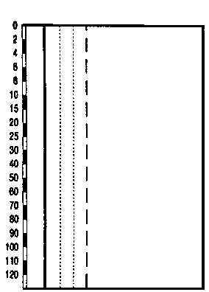

 |  |  |  |  |  | Kluppierungsprotokoll beigelegt
 |  |  |  |  |  | Anzeichnungsprotokoll beigelegt
 |  |  |  |  |  | Entwicklungsstufe/Strukturtyp:
 |  |  |  |  |  | Baumholz I -II

